podział na subregiony

Podział Wielkopolski na subregiony wg przynależności powiatowych urzędów pracy do Oddziałów Wojewódzkiego Urzędu Pracyw Poznaniu
 | powrót do spisu tabel

Tab. 3.1
Tabela 3. Osoby bezrobotne w Wielkopolsce ogółem - wrzesień 2021 r. |  |  |  |  |  |  |  | Powrót do spisu tabel
3.1 Liczba, zmiany i płynność bezrobocia
L.p. | Powiaty | Liczba bezrobotnych w końcu miesiąca | % wzrost/spadek bezrobotnych |  | dane z miesiąca sprawozdawczego
 |  |  | w stosunku do sierpnia 2021 r. | w stosunku do września 2020 r. | napływ | odpływ
 |  |  |  |  |  | ogółem | z powodu podjęcia pracy
1. | chodzieski | 1,452 | -1.2 | -8.5 | 238 | 256 | 117
2. | czarnkowsko -trzcianecki | 1,193 | -3.9 | -17.4 | 247 | 295 | 163
3. | gnieźnieński | 2,228 | -3.1 | -1.1 | 419 | 491 | 251
4. | gostyński | 1,745 | -2.0 | -7.0 | 236 | 271 | 164
5. | grodziski | 992 | 4.4 | 0.7 | 175 | 133 | 77
6. | jarociński | 1,330 | 1.2 | -7.2 | 261 | 245 | 173
7. | kaliski | 2,533 | 0.2 | 5.1 | 380 | 374 | 231
7a. | - powiat ziemski | 915 | 4.6 | 6.5 | 164 | 124 | 80
7b. | - m. Kalisz | 1,618 | -2.1 | 4.4 | 216 | 250 | 151
8. | kępiński | 597 | -2.9 | -7.0 | 111 | 129 | 67
9. | kolski | 811 | -2.8 | -44.8 | 257 | 280 | 132
10. | koniński | 6,241 | -2.1 | -7.9 | 691 | 822 | 504
10a. | - powiat ziemski | 3,921 | -1.5 | -9.0 | 463 | 522 | 330
10b. | - m. Konin | 2,320 | -3.0 | -6.1 | 228 | 300 | 174
11. | kościański | 942 | 1.6 | -11.7 | 169 | 154 | 98
12. | krotoszyński | 1,126 | -1.9 | -21.3 | 169 | 191 | 117
13. | leszczyński | 1,472 | -2.7 | -27.6 | 283 | 324 | 182
13a. | - powiat ziemski | 542 | -7.2 | -32.6 | 106 | 148 | 80
13b. | - m. Leszno | 930 | 0.1 | -24.4 | 177 | 176 | 102
14. | międzychodzki | 731 | -2.8 | 8.9 | 119 | 140 | 92
15. | nowotomyski | 803 | -6.8 | -23.7 | 121 | 180 | 123
16. | obornicki | 840 | -2.2 | -8.0 | 114 | 133 | 77
17. | ostrowski | 2,070 | 1.1 | -22.4 | 450 | 427 | 213
18. | ostrzeszowski | 753 | 4.0 | -33.5 | 192 | 163 | 99
19. | pilski | 2,676 | -1.9 | -11.7 | 464 | 516 | 252
20. | pleszewski | 1,083 | -0.8 | -19.7 | 310 | 319 | 134
21. | poznański | 10,491 | -4.9 | 1.5 | 1,103 | 1,643 | 1,024
21a. | - powiat ziemski | 3,831 | -5.7 | 2.2 | 393 | 626 | 395
21b. | - m. Poznań | 6,660 | -4.4 | 1.0 | 710 | 1,017 | 629
22. | rawicki | 873 | -2.5 | -27.7 | 213 | 235 | 158
23. | słupecki | 1,567 | -2.1 | -12.8 | 264 | 298 | 179
24. | szamotulski | 1,386 | -2.4 | 4.5 | 190 | 224 | 141
25. | średzki | 1,456 | -2.4 | -17.4 | 226 | 262 | 126
26. | śremski | 572 | -7.4 | -20.3 | 119 | 165 | 89
27. | turecki | 1,272 | -3.0 | -23.0 | 274 | 314 | 182
28. | wągrowiecki | 1,193 | -6.6 | -13.4 | 257 | 341 | 162
29. | wolsztyński | 646 | -1.4 | -2.7 | 127 | 136 | 101
30. | wrzesiński | 1,474 | -0.6 | -9.5 | 244 | 253 | 157
31. | złotowski | 1,484 | -4.8 | -24.7 | 268 | 343 | 175
Województwo |  | 54,032 | -2.5 | -10.9 | 8,691 | 10,057 | 5,760
Subregion kaliski |  | 9,492 | 0.3 | -14.2 | 1,873 | 1,848 | 1,034
Subregion koniński |  | 9,891 | -2.3 | -15.4 | 1,486 | 1,714 | 997
Subregion leszczyński |  | 5,678 | -1.6 | -17.1 | 1,028 | 1,120 | 703
Subregion pilski |  | 7,998 | -3.3 | -15.0 | 1,474 | 1,751 | 869
Subregion poznański |  | 20,973 | -3.6 | -3.1 | 2,830 | 3,624 | 2,157

liczba bezrobotnych w podregionach województwa wielkopolskiego w końcu lipca 2004r.
 | 1

Tab. 4.1
Tabela 4. Bezrobotne kobiety w Wielkopolsce - wrzesień 2021 r. |  |  |  |  |  |  |  |  | Powrót do spisu tabel
4.1 Liczba, zmiany i płynność bezrobocia
L.p. | Powiaty | Liczba bezrobotnych kobiet w końcu miesiąca | % wzrost/spadek |  | % udział bezrobotnych kobiet w ogóle | dane z miesiąca sprawozdawczego
 |  |  | w stosunku do sierpnia 2021 r. | w stosunku do września 2020 r. |  | napływ | odpływ
 |  |  |  |  |  |  | ogółem | z powodu podjęcia pracy
1. | chodzieski | 936 | -1.7 | -4.6 | 64.5 | 159 | 175 | 71
2. | czarnkowsko -trzcianecki | 680 | -5.6 | -16.7 | 57.0 | 130 | 170 | 101
3. | gnieźnieński | 1,170 | -3.0 | -8.0 | 52.5 | 248 | 284 | 167
4. | gostyński | 1,044 | -3.0 | -5.3 | 59.8 | 129 | 161 | 104
5. | grodziski | 594 | 0.0 | -0.3 | 59.9 | 80 | 80 | 50
6. | jarociński | 861 | 1.4 | 1.2 | 64.7 | 156 | 144 | 114
7. | kaliski | 1,461 | -0.5 | 7.6 | 57.7 | 207 | 215 | 148
7a. | - powiat ziemski | 541 | 2.7 | 8.0 | 59.1 | 95 | 81 | 58
7b. | - m. Kalisz | 920 | -2.3 | 7.4 | 56.9 | 112 | 134 | 90
8. | kępiński | 365 | -2.4 | -5.7 | 61.1 | 71 | 80 | 40
9. | kolski | 516 | -2.5 | -42.9 | 63.6 | 154 | 167 | 85
10. | koniński | 3,665 | -1.2 | -6.1 | 58.7 | 409 | 455 | 292
10a. | - powiat ziemski | 2,375 | -1.2 | -7.4 | 60.6 | 272 | 301 | 197
10b. | - m. Konin | 1,290 | -1.3 | -3.7 | 55.6 | 137 | 154 | 95
11. | kościański | 579 | -1.5 | -13.5 | 61.5 | 90 | 99 | 67
12. | krotoszyński | 679 | -2.3 | -18.6 | 60.3 | 87 | 103 | 63
13. | leszczyński | 944 | -3.5 | -24.1 | 64.1 | 169 | 203 | 120
13a. | - powiat ziemski | 353 | -7.6 | -29.0 | 65.1 | 61 | 90 | 55
13b. | - m. Leszno | 591 | -0.8 | -20.9 | 63.5 | 108 | 113 | 65
14. | międzychodzki | 455 | -4.2 | 7.1 | 62.2 | 61 | 81 | 54
15. | nowotomyski | 464 | -5.7 | -21.0 | 57.8 | 71 | 99 | 79
16. | obornicki | 477 | -2.5 | -7.6 | 56.8 | 69 | 81 | 50
17. | ostrowski | 1,182 | 0.2 | -18.2 | 57.1 | 242 | 240 | 120
18. | ostrzeszowski | 480 | -0.8 | -36.3 | 63.7 | 95 | 99 | 63
19. | pilski | 1,516 | -2.1 | -11.6 | 56.7 | 257 | 289 | 150
20. | pleszewski | 683 | -1.0 | -12.1 | 63.1 | 183 | 190 | 73
21. | poznański | 5,753 | -5.8 | 0.9 | 54.8 | 595 | 948 | 625
21a. | - powiat ziemski | 2,250 | -6.6 | 1.6 | 58.7 | 231 | 390 | 271
21b. | - m. Poznań | 3,503 | -5.2 | 0.4 | 52.6 | 364 | 558 | 354
22. | rawicki | 541 | -4.1 | -27.3 | 62.0 | 120 | 143 | 95
23. | słupecki | 985 | 0.0 | -7.8 | 62.9 | 149 | 149 | 108
24. | szamotulski | 851 | -2.4 | 6.9 | 61.4 | 103 | 124 | 86
25. | średzki | 919 | -3.2 | -15.1 | 63.1 | 127 | 157 | 78
26. | śremski | 336 | -9.9 | -27.1 | 58.7 | 75 | 112 | 62
27. | turecki | 794 | -3.6 | -20.5 | 62.4 | 150 | 180 | 113
28. | wągrowiecki | 754 | -8.9 | -10.9 | 63.2 | 140 | 214 | 103
29. | wolsztyński | 398 | -4.3 | 6.7 | 61.6 | 67 | 85 | 66
30. | wrzesiński | 929 | -0.1 | -4.2 | 63.0 | 144 | 145 | 98
31. | złotowski | 908 | -5.9 | -21.0 | 61.2 | 146 | 203 | 110
Województwo |  | 31,919 | -3.0 | -9.7 | 59.1 | 4,883 | 5,875 | 3,555
Subregion kaliski |  | 5,711 | -0.5 | -10.8 | 60.2 | 1,041 | 1,071 | 621
Subregion koniński |  | 5,960 | -1.5 | -13.3 | 60.3 | 862 | 951 | 598
Subregion leszczyński |  | 3,506 | -3.2 | -15.2 | 61.7 | 575 | 691 | 452
Subregion pilski |  | 4,794 | -4.4 | -12.9 | 59.9 | 832 | 1,051 | 535
Subregion poznański |  | 11,948 | -4.3 | -3.7 | 57.0 | 1,573 | 2,111 | 1,349

liczba bezrobotnych w podregionach województwa wielkopolskiego w końcu lipca 2004r.
 | 1

Tab. 5.1
Tabela 5. Osoby bezrobotne zamieszkale na wsi w Wielkopolsce - wrzesień 2021 r. |  |  |  |  |  |  |  |  |  | Powrót do spisu tabel
5.1 Liczba, zmiany i płynność bezrobocia
L.p. | Powiaty | Liczba bezrobotnych zamieszkałych na wsi w końcu miesiąca | w tym: | % wzrost/spadek liczby bezrobotnych |  | % udział bezrobotnych zamieszkałych na wsi w ogóle | dane z miesiąca sprawozdawczego
 |  |  | kobiety | w stosunku do września 2021 r. | w stosunku do sierpnia 2020 r. |  | napływ | odpływ
 |  |  |  |  |  |  |  | ogółem | z powodu podjęcia pracy
1. | chodzieski | 606 | 394 | -3.2 | -22.1 | 41.7 | 96 | 116 | 44
2. | czarnkowsko -trzcianecki | 661 | 375 | -4.1 | -14.2 | 55.4 | 127 | 155 | 87
3. | gnieźnieński | 751 | 414 | -1.4 | -4.1 | 33.7 | 146 | 157 | 90
4. | gostyński | 994 | 615 | 0.6 | -4.5 | 57.0 | 145 | 139 | 76
5. | grodziski | 653 | 386 | 5.0 | 4.0 | 65.8 | 113 | 82 | 41
6. | jarociński | 769 | 512 | 0.9 | -8.1 | 57.8 | 152 | 145 | 111
7. | kaliski | 830 | 493 | 4.8 | 4.3 | 32.8 | 147 | 109 | 71
7a. | - powiat ziemski | 830 | 493 | 4.8 | 4.3 | 90.7 | 147 | 109 | 71
7b. | - m. Kalisz | 0 | 0 | 0.0 | 0.0 | 0.0 | 0 | 0 | 0
8. | kępiński | 415 | 256 | -4.4 | -3.7 | 69.5 | 79 | 98 | 53
9. | kolski | 484 | 322 | -0.2 | -41.1 | 59.7 | 172 | 173 | 80
10. | koniński | 3,370 | 2,042 | -1.5 | -8.0 | 54.0 | 405 | 458 | 289
10a. | - powiat ziemski | 3,370 | 2,042 | -1.5 | -8.0 | 85.9 | 405 | 458 | 289
10b. | - m. Konin | 0 | 0 | 0.0 | 0.0 | 0.0 | 0 | 0 | 0
11. | kościański | 504 | 325 | 6.1 | -6.0 | 53.5 | 109 | 80 | 51
12. | krotoszyński | 401 | 239 | -1.0 | -17.5 | 35.6 | 66 | 70 | 45
13. | leszczyński | 507 | 326 | -6.1 | -32.6 | 34.4 | 98 | 131 | 69
13a. | - powiat ziemski | 507 | 326 | -6.1 | -32.6 | 93.5 | 98 | 131 | 69
13b. | - m. Leszno | 0 | 0 | 0.0 | 0.0 | 0.0 | 0 | 0 | 0
14. | międzychodzki | 422 | 259 | -3.9 | 6.6 | 57.7 | 63 | 80 | 52
15. | nowotomyski | 482 | 285 | -5.9 | -22.9 | 60.0 | 82 | 112 | 80
16. | obornicki | 443 | 244 | 0.7 | -7.9 | 52.7 | 61 | 58 | 26
17. | ostrowski | 898 | 523 | 0.2 | -25.4 | 43.4 | 215 | 213 | 114
18. | ostrzeszowski | 441 | 283 | 3.3 | -38.6 | 58.6 | 122 | 108 | 62
19. | pilski | 980 | 606 | 0.0 | -3.2 | 36.6 | 175 | 175 | 91
20. | pleszewski | 653 | 416 | 0.2 | -19.8 | 60.3 | 199 | 198 | 76
21. | poznański | 2,406 | 1,443 | -5.3 | 3.6 | 22.9 | 260 | 395 | 255
21a. | - powiat ziemski | 2,406 | 1,443 | -5.3 | 3.6 | 62.8 | 260 | 395 | 255
21b. | - m. Poznań | 0 | 0 | 0.0 | 0.0 | 0.0 | 0 | 0 | 0
22. | rawicki | 411 | 246 | 2.0 | -26.2 | 47.1 | 119 | 111 | 76
23. | słupecki | 1,132 | 730 | -0.2 | -13.1 | 72.2 | 203 | 205 | 131
24. | szamotulski | 729 | 460 | -1.2 | 3.4 | 52.6 | 104 | 113 | 73
25. | średzki | 867 | 561 | -0.5 | -17.5 | 59.5 | 138 | 142 | 64
26. | śremski | 255 | 146 | -6.6 | -16.9 | 44.6 | 46 | 64 | 39
27. | turecki | 777 | 498 | -2.0 | -22.3 | 61.1 | 193 | 209 | 119
28. | wągrowiecki | 663 | 422 | -5.2 | -9.9 | 55.6 | 120 | 156 | 77
29. | wolsztyński | 471 | 295 | -0.6 | -3.3 | 72.9 | 98 | 101 | 76
30. | wrzesiński | 684 | 447 | -1.0 | -6.3 | 46.4 | 115 | 122 | 80
31. | złotowski | 799 | 493 | -6.3 | -23.9 | 53.8 | 145 | 199 | 105
Województwo |  | 24,458 | 15,056 | -1.5 | -12.1 | 45.3 | 4,313 | 4,674 | 2,703
Subregion kaliski |  | 4,407 | 2,722 | 0.9 | -16.6 | 46.4 | 980 | 941 | 532
Subregion koniński |  | 5,763 | 3,592 | -1.2 | -15.1 | 58.3 | 973 | 1,045 | 619
Subregion leszczyński |  | 2,887 | 1,807 | 0.2 | -14.4 | 50.8 | 569 | 562 | 348
Subregion pilski |  | 3,709 | 2,290 | -3.6 | -14.7 | 46.4 | 663 | 801 | 404
Subregion poznański |  | 7,692 | 4,645 | -2.5 | -4.2 | 36.7 | 1,128 | 1,325 | 800

liczba bezrobotnych w podregionach województwa wielkopolskiego w końcu lipca 2004r.
 | 0

Tab. 6.1
Tabela 6. Osoby bezrobotne do 30 roku życia w Wielkopolsce - wrzesień 2021 r. |  |  |  |  |  |  |  |  |  | Powrót do spisu tabel
6.1 Liczba, zmiany i płynność bezrobocia
L.p. | Powiaty | Liczba bezrobotnych do 30 roku życia w końcu miesiąca | w tym: | % wzrost/spadek liczby bezrobotnych |  | % udział bezrobotnych do 30 roku życia w ogóle | dane z miesiąca sprawozdawczego
 |  |  | kobiety | w stosunku do sierpnia 2021 r. | w stosunku do września 2020 r. |  | napływ | odpływ
 |  |  |  |  |  |  |  | ogółem | z powodu podjęcia pracy
1. | chodzieski | 326 | 225 | 0.0 | -22.4 | 22.5 | 96 | 93 | 38
2. | czarnkowsko -trzcianecki | 319 | 218 | -0.3 | -23.3 | 26.7 | 101 | 102 | 62
3. | gnieźnieński | 504 | 303 | 6.8 | -4.4 | 22.6 | 187 | 153 | 85
4. | gostyński | 535 | 341 | 5.3 | -15.9 | 30.7 | 156 | 125 | 65
5. | grodziski | 266 | 177 | 9.0 | -17.1 | 26.8 | 89 | 64 | 32
6. | jarociński | 450 | 311 | 9.2 | -10.2 | 33.8 | 149 | 109 | 85
7. | kaliski | 610 | 415 | 3.9 | -2.9 | 24.1 | 174 | 145 | 88
7a. | - powiat ziemski | 293 | 195 | 10.6 | 5.0 | 32.0 | 95 | 64 | 41
7b. | - m. Kalisz | 317 | 220 | -1.6 | -9.2 | 19.6 | 79 | 81 | 47
8. | kępiński | 195 | 139 | 7.7 | 2.6 | 32.7 | 70 | 56 | 30
9. | kolski | 276 | 195 | 5.7 | -43.2 | 34.0 | 139 | 121 | 52
10. | koniński | 1,853 | 1,165 | 2.0 | -15.7 | 29.7 | 351 | 303 | 220
10a. | - powiat ziemski | 1,322 | 835 | 2.6 | -16.8 | 33.7 | 253 | 212 | 158
10b. | - m. Konin | 531 | 330 | 0.6 | -13.0 | 22.9 | 98 | 91 | 62
11. | kościański | 276 | 172 | 13.1 | -12.4 | 29.3 | 88 | 54 | 37
12. | krotoszyński | 294 | 206 | 1.0 | -32.7 | 26.1 | 89 | 80 | 50
13. | leszczyński | 392 | 264 | 7.4 | -30.1 | 26.6 | 123 | 92 | 44
13a. | - powiat ziemski | 170 | 116 | 7.6 | -36.3 | 31.4 | 54 | 40 | 15
13b. | - m. Leszno | 222 | 148 | 7.2 | -24.5 | 23.9 | 69 | 52 | 29
14. | międzychodzki | 234 | 166 | -0.8 | 3.1 | 32.0 | 53 | 51 | 35
15. | nowotomyski | 230 | 143 | -0.9 | -29.0 | 28.6 | 59 | 59 | 41
16. | obornicki | 221 | 165 | 5.2 | -15.3 | 26.3 | 58 | 46 | 27
17. | ostrowski | 570 | 342 | 6.3 | -28.6 | 27.5 | 204 | 161 | 85
18. | ostrzeszowski | 242 | 167 | 11.5 | -38.1 | 32.1 | 104 | 76 | 39
19. | pilski | 636 | 428 | -2.2 | -20.6 | 23.8 | 200 | 209 | 71
20. | pleszewski | 355 | 245 | 1.1 | -28.7 | 32.8 | 177 | 171 | 75
21. | poznański | 1,862 | 1,157 | -6.3 | -19.4 | 17.7 | 348 | 442 | 265
21a. | - powiat ziemski | 778 | 486 | -6.3 | -14.7 | 20.3 | 151 | 193 | 118
21b. | - m. Poznań | 1,084 | 671 | -6.4 | -22.4 | 16.3 | 197 | 249 | 147
22. | rawicki | 281 | 194 | 4.1 | -37.6 | 32.2 | 119 | 106 | 74
23. | słupecki | 513 | 356 | 7.3 | -21.3 | 32.7 | 166 | 130 | 81
24. | szamotulski | 368 | 254 | -4.2 | 3.4 | 26.6 | 76 | 92 | 63
25. | średzki | 374 | 267 | 4.5 | -25.2 | 25.7 | 114 | 92 | 43
26. | śremski | 153 | 104 | -1.9 | -28.5 | 26.7 | 70 | 72 | 42
27. | turecki | 348 | 230 | 9.8 | -29.8 | 27.4 | 155 | 123 | 72
28. | wągrowiecki | 325 | 222 | -2.1 | -21.7 | 27.2 | 123 | 128 | 67
29. | wolsztyński | 171 | 122 | 9.6 | -21.2 | 26.5 | 66 | 50 | 40
30. | wrzesiński | 408 | 284 | 2.3 | -20.6 | 27.7 | 128 | 115 | 78
31. | złotowski | 415 | 285 | 1.2 | -28.1 | 28.0 | 130 | 123 | 75
Województwo |  | 14,002 | 9,262 | 2.1 | -20.6 | 25.9 | 4,162 | 3,743 | 2,161
Subregion kaliski |  | 2,716 | 1,825 | 5.5 | -21.1 | 28.6 | 967 | 798 | 452
Subregion koniński |  | 2,990 | 1,946 | 4.1 | -22.0 | 30.2 | 811 | 677 | 425
Subregion leszczyński |  | 1,655 | 1,093 | 7.3 | -24.0 | 29.1 | 552 | 427 | 260
Subregion pilski |  | 2,021 | 1,378 | -0.8 | -23.1 | 25.3 | 650 | 655 | 313
Subregion poznański |  | 4,620 | 3,020 | -1.3 | -16.8 | 22.0 | 1,182 | 1,186 | 711

liczba bezrobotnych w podregionach województwa wielkopolskiego w końcu lipca 2004r.
 | 0

Tab.7.1
Tabela 7. Osoby bezrobotne powyżej 50 roku życia w Wielkopolsce - wrzesień 2021 r. |  |  |  |  |  |  |  |  |  | Powrót do spisu tabel
7.1 Liczba, zmiany i płynność bezrobocia
L.p. | Powiaty | Liczba bezrobotnych powyżej 50 roku życia w końcu miesiąca | w tym: | % wzrost/spadek liczby bezrobotnych |  | % udział bezrobotnych powyżej 50 roku życia w ogóle | dane z miesiąca sprawozdawczego
 |  |  | kobiety | w stosunku do sierpnia 2021 r. | w stosunku do września 2020 r. |  | napływ | odpływ
 |  |  |  |  |  |  |  | ogółem | z powodu podjęcia pracy
1. | chodzieski | 424 | 214 | -1.2 | 0.7 | 29.2 | 35 | 40 | 16
2. | czarnkowsko -trzcianecki | 343 | 127 | -1.7 | -14.5 | 28.8 | 45 | 51 | 20
3. | gnieźnieński | 621 | 244 | -2.7 | -4.8 | 27.9 | 68 | 85 | 37
4. | gostyński | 386 | 160 | -4.0 | -0.8 | 22.1 | 16 | 32 | 18
5. | grodziski | 243 | 99 | 3.8 | 6.1 | 24.5 | 27 | 18 | 10
6. | jarociński | 290 | 117 | -1.4 | -11.0 | 21.8 | 29 | 33 | 20
7. | kaliski | 688 | 275 | 0.9 | 7.5 | 27.2 | 59 | 53 | 32
7a. | - powiat ziemski | 214 | 83 | 5.4 | 15.1 | 23.4 | 23 | 12 | 9
7b. | - m. Kalisz | 474 | 192 | -1.0 | 4.4 | 29.3 | 36 | 41 | 23
8. | kępiński | 145 | 51 | -9.4 | -15.7 | 24.3 | 9 | 24 | 11
9. | kolski | 188 | 77 | -4.6 | -39.0 | 23.2 | 30 | 39 | 20
10. | koniński | 1,282 | 516 | -3.7 | -4.9 | 20.5 | 86 | 135 | 62
10a. | - powiat ziemski | 719 | 292 | -2.8 | -4.0 | 18.3 | 55 | 76 | 29
10b. | - m. Konin | 563 | 224 | -4.7 | -6.0 | 24.3 | 31 | 59 | 33
11. | kościański | 207 | 93 | -5.5 | -15.9 | 22.0 | 21 | 33 | 12
12. | krotoszyński | 299 | 107 | -2.6 | -12.8 | 26.6 | 21 | 29 | 14
13. | leszczyński | 349 | 164 | -5.7 | -26.1 | 23.7 | 26 | 47 | 21
13a. | - powiat ziemski | 110 | 47 | -14.7 | -39.9 | 20.3 | 2 | 21 | 6
13b. | - m. Leszno | 239 | 117 | -0.8 | -17.3 | 25.7 | 24 | 26 | 15
14. | międzychodzki | 154 | 61 | -3.8 | 9.2 | 21.1 | 22 | 28 | 17
15. | nowotomyski | 169 | 66 | -10.1 | -25.9 | 21.0 | 13 | 32 | 18
16. | obornicki | 224 | 75 | 4.2 | -0.9 | 26.7 | 24 | 15 | 4
17. | ostrowski | 502 | 209 | -5.1 | -23.9 | 24.3 | 57 | 84 | 35
18. | ostrzeszowski | 189 | 85 | -0.5 | -19.9 | 25.1 | 26 | 27 | 15
19. | pilski | 723 | 266 | -2.6 | -5.4 | 27.0 | 73 | 92 | 45
20. | pleszewski | 220 | 99 | -10.6 | -8.7 | 20.3 | 22 | 48 | 16
21. | poznański | 2,869 | 1,092 | -3.1 | 8.4 | 27.3 | 221 | 313 | 159
21a. | - powiat ziemski | 955 | 379 | -3.3 | 7.5 | 24.9 | 67 | 100 | 51
21b. | - m. Poznań | 1,914 | 713 | -3.0 | 8.8 | 28.7 | 154 | 213 | 108
22. | rawicki | 203 | 85 | -5.6 | -12.9 | 23.3 | 27 | 39 | 20
23. | słupecki | 333 | 135 | -4.9 | 0.0 | 21.3 | 23 | 40 | 15
24. | szamotulski | 336 | 143 | 0.3 | 10.2 | 24.2 | 31 | 30 | 14
25. | średzki | 362 | 151 | -2.7 | -13.2 | 24.9 | 25 | 35 | 22
26. | śremski | 157 | 65 | -11.3 | -4.8 | 27.4 | 9 | 29 | 11
27. | turecki | 329 | 152 | -8.9 | -8.6 | 25.9 | 27 | 59 | 29
28. | wągrowiecki | 267 | 105 | -4.3 | -10.1 | 22.4 | 36 | 48 | 19
29. | wolsztyński | 157 | 57 | -8.2 | -6.0 | 24.3 | 11 | 25 | 14
30. | wrzesiński | 353 | 150 | 0.9 | -1.9 | 23.9 | 32 | 29 | 14
31. | złotowski | 373 | 140 | -6.5 | -21.1 | 25.1 | 39 | 65 | 31
Województwo |  | 13,385 | 5,380 | -3.4 | -5.7 | 24.8 | 1,190 | 1,657 | 791
Subregion kaliski |  | 2,333 | 943 | -3.1 | -10.9 | 24.6 | 223 | 298 | 143
Subregion koniński |  | 2,132 | 880 | -4.8 | -9.2 | 21.6 | 166 | 273 | 126
Subregion leszczyński |  | 1,302 | 559 | -5.4 | -13.6 | 22.9 | 101 | 176 | 85
Subregion pilski |  | 2,130 | 852 | -3.1 | -9.6 | 26.6 | 228 | 296 | 131
Subregion poznański |  | 5,488 | 2,146 | -2.5 | 2.2 | 26.2 | 472 | 614 | 306

liczba bezrobotnych w podregionach województwa wielkopolskiego w końcu lipca 2004r.
 | 0

Tab. 8.1
Tabela 8. Osoby długotrwale bezrobotne w Wielkopolsce - wrzesień 2021 r. |  |  |  |  |  |  |  |  |  | Powrót do spisu tabel
8.1 Liczba, zmiany i płynność bezrobocia
L.p. | Powiaty | Liczba długotrwale bezrobotnych w końcu miesiąca | w tym: | % wzrost/spadek liczby bezrobotnych |  | % udział długotrwale bezrobotnych w ogóle | dane z miesiąca sprawozdawczego
 |  |  | kobiety | w stosunku do sierpnia 2021 r. | w stosunku do września 2020 r. |  | napływ | odpływ
 |  |  |  |  |  |  |  | ogółem | z powodu podjęcia pracy
1. | chodzieski | 804 | 550 | -0.2 | 9.1 | 55.4 | 87 | 89 | 22
2. | czarnkowsko -trzcianecki | 468 | 287 | 4.0 | 8.8 | 39.2 | 73 | 55 | 13
3. | gnieźnieński | 905 | 541 | -2.2 | 10.4 | 40.6 | 111 | 131 | 54
4. | gostyński | 993 | 641 | -0.1 | 12.5 | 56.9 | 73 | 74 | 42
5. | grodziski | 450 | 293 | 2.7 | 22.3 | 45.4 | 39 | 27 | 11
6. | jarociński | 594 | 410 | 1.4 | 30.8 | 44.7 | 66 | 58 | 41
7. | kaliski | 1,188 | 719 | 1.5 | 23.2 | 46.9 | 93 | 75 | 41
7a. | - powiat ziemski | 400 | 257 | 2.6 | 14.9 | 43.7 | 28 | 18 | 13
7b. | - m. Kalisz | 788 | 462 | 1.0 | 27.9 | 48.7 | 65 | 57 | 28
8. | kępiński | 290 | 173 | -4.0 | 9.8 | 48.6 | 21 | 33 | 15
9. | kolski | 235 | 162 | -4.9 | -44.4 | 29.0 | 38 | 50 | 18
10. | koniński | 3,781 | 2,313 | -1.0 | 12.5 | 60.6 | 260 | 297 | 132
10a. | - powiat ziemski | 2,343 | 1,498 | -1.1 | 9.2 | 59.8 | 163 | 188 | 87
10b. | - m. Konin | 1,438 | 815 | -0.8 | 18.3 | 62.0 | 97 | 109 | 45
11. | kościański | 421 | 288 | -3.0 | 11.1 | 44.7 | 29 | 42 | 24
12. | krotoszyński | 587 | 375 | 0.9 | 11.0 | 52.1 | 56 | 51 | 23
13. | leszczyński | 674 | 465 | -1.9 | -14.0 | 45.8 | 63 | 76 | 35
13a. | - powiat ziemski | 240 | 172 | -5.1 | -17.0 | 44.3 | 18 | 31 | 13
13b. | - m. Leszno | 434 | 293 | 0.0 | -12.3 | 46.7 | 45 | 45 | 22
14. | międzychodzki | 340 | 251 | -1.7 | 37.7 | 46.5 | 28 | 34 | 16
15. | nowotomyski | 354 | 213 | 0.6 | 33.6 | 44.1 | 47 | 45 | 25
16. | obornicki | 326 | 194 | 4.8 | 24.0 | 38.8 | 46 | 31 | 17
17. | ostrowski | 708 | 439 | -4.3 | -2.1 | 34.2 | 73 | 105 | 37
18. | ostrzeszowski | 332 | 239 | 0.6 | -32.8 | 44.1 | 36 | 34 | 19
19. | pilski | 1,183 | 747 | -0.5 | 19.7 | 44.2 | 139 | 145 | 53
20. | pleszewski | 519 | 373 | -3.0 | 12.1 | 47.9 | 66 | 82 | 22
21. | poznański | 4,614 | 2,567 | -0.6 | 66.2 | 44.0 | 473 | 502 | 237
21a. | - powiat ziemski | 1,611 | 960 | -0.8 | 65.1 | 42.1 | 163 | 176 | 92
21b. | - m. Poznań | 3,003 | 1,607 | -0.5 | 66.7 | 45.1 | 310 | 326 | 145
22. | rawicki | 355 | 247 | -6.8 | -22.1 | 40.7 | 37 | 63 | 32
23. | słupecki | 878 | 600 | -1.5 | 6.6 | 56.0 | 76 | 89 | 42
24. | szamotulski | 571 | 391 | -0.5 | 30.1 | 41.2 | 60 | 63 | 35
25. | średzki | 705 | 501 | -4.2 | -10.5 | 48.4 | 49 | 80 | 33
26. | śremski | 190 | 124 | -9.1 | 19.5 | 33.2 | 28 | 47 | 16
27. | turecki | 519 | 361 | -2.1 | -11.3 | 40.8 | 59 | 70 | 25
28. | wągrowiecki | 518 | 368 | -3.0 | 1.8 | 43.4 | 76 | 92 | 37
29. | wolsztyński | 283 | 178 | 2.2 | 43.7 | 43.8 | 30 | 24 | 15
30. | wrzesiński | 714 | 481 | 1.4 | 34.2 | 48.4 | 74 | 64 | 37
31. | złotowski | 706 | 496 | -5.1 | -18.2 | 47.6 | 75 | 113 | 39
Województwo |  | 25,205 | 15,987 | -1.0 | 14.7 | 46.6 | 2,481 | 2,741 | 1,208
Subregion kaliski |  | 4,218 | 2,728 | -0.6 | 8.4 | 44.4 | 411 | 438 | 198
Subregion koniński |  | 5,413 | 3,436 | -1.3 | 4.2 | 54.7 | 433 | 506 | 217
Subregion leszczyński |  | 2,726 | 1,819 | -1.7 | 1.0 | 48.0 | 232 | 279 | 148
Subregion pilski |  | 3,679 | 2,448 | -1.2 | 4.3 | 46.0 | 450 | 494 | 164
Subregion poznański |  | 9,169 | 5,556 | -0.7 | 37.7 | 43.7 | 955 | 1,024 | 481

liczba bezrobotnych w podregionach województwa wielkopolskiego w końcu lipca 2004r.
 | 0

Tab. 9
Tabela 9. Pozostałe osoby bezrobotne będące w szczególnej sytuacji na rynku pracy - wrzesień 2021 r. |  |  |  |  |  |  |  |  |  |  |  |  |  | Powrót do spisu tabel
L.p. | Powiaty | Korzystający ze świadczeń pomocy społecznej |  |  | Niepełnosprawni |  |  | Posiadający co najmniej jedno dziecko do 6 roku życia |  |  | Posiadający co najmniej jedno dziecko niepełnosprawne do 18 roku życia
 |  | Bezrobotni ogółem | w tym: | % udział bezrobotnych korzystających ze świadczeń pomocy społecznej ogółem w całej populacji bezrobotnych | Bezrobotni ogółem | w tym: | % udział bezrobotnych niepełnosprawnych ogółem w całej populacji bezrobotnych | Bezrobotni ogółem | w tym: | % udział bezrobotnychposiadających co najmniej jedno dziecko do 6 roku życia ogółem w całej populacji bezrobotnych | Bezrobotni ogółem | w tym: | % udział bezrobotnych posiadający co najmniej jedno dziecko niepełnosprawne do 18 roku życia ogółem w całej populacji bezrobotnych
 |  |  | kobiety |  |  | kobiety |  |  | kobiety |  |  | kobiety

1. | chodzieski | 133 | 90 | 9.2 | 105 | 63 | 7.2 | 272 | 244 | 18.7 | 3 | 3 | 0.2
2. | czarnkowsko -trzcianecki | 117 | 52 | 9.8 | 96 | 47 | 8.0 | 265 | 233 | 22.2 | 6 | 5 | 0.5
3. | gnieźnieński | 0 | 0 | 0.0 | 138 | 70 | 6.2 | 519 | 437 | 23.3 | 0 | 0 | 0.0
4. | gostyński | 1 | 1 | 0.1 | 73 | 41 | 4.2 | 358 | 317 | 20.5 | 9 | 8 | 0.5
5. | grodziski | 11 | 9 | 1.1 | 66 | 37 | 6.7 | 250 | 217 | 25.2 | 1 | 1 | 0.1
6. | jarociński | 0 | 0 | 0.0 | 100 | 49 | 7.5 | 334 | 306 | 25.1 | 5 | 5 | 0.4
7. | kaliski | 169 | 109 | 6.7 | 286 | 125 | 11.3 | 601 | 512 | 23.7 | 13 | 5 | 0.5
7a. | - powiat ziemski | 31 | 22 | 3.4 | 61 | 23 | 6.7 | 259 | 217 | 28.3 | 5 | 1 | 0.5
7b. | - m. Kalisz | 138 | 87 | 8.5 | 225 | 102 | 13.9 | 342 | 295 | 21.1 | 8 | 4 | 0.5
8. | kępiński | 13 | 6 | 2.2 | 35 | 13 | 5.9 | 122 | 116 | 20.4 | 0 | 0 | 0.0
9. | kolski | 0 | 0 | 0.0 | 72 | 34 | 8.9 | 172 | 161 | 21.2 | 0 | 0 | 0.0
10. | koniński | 0 | 0 | 0.0 | 318 | 169 | 5.1 | 1,471 | 1,266 | 23.6 | 5 | 5 | 0.1
10a. | - powiat ziemski | 0 | 0 | 0.0 | 148 | 83 | 3.8 | 973 | 847 | 24.8 | 2 | 2 | 0.1
10b. | - m. Konin | 0 | 0 | 0.0 | 170 | 86 | 7.3 | 498 | 419 | 21.5 | 3 | 3 | 0.1
11. | kościański | 21 | 18 | 2.2 | 84 | 48 | 8.9 | 198 | 170 | 21.0 | 4 | 3 | 0.4
12. | krotoszyński | 1 | 1 | 0.1 | 105 | 43 | 9.3 | 268 | 245 | 23.8 | 2 | 2 | 0.2
13. | leszczyński | 87 | 68 | 5.9 | 127 | 73 | 8.6 | 378 | 346 | 25.7 | 2 | 1 | 0.1
13a. | - powiat ziemski | 13 | 12 | 2.4 | 43 | 28 | 7.9 | 140 | 131 | 25.8 | 0 | 0 | 0.0
13b. | - m. Leszno | 74 | 56 | 8.0 | 84 | 45 | 9.0 | 238 | 215 | 25.6 | 2 | 1 | 0.2
14. | międzychodzki | 56 | 49 | 7.7 | 48 | 27 | 6.6 | 179 | 174 | 24.5 | 2 | 2 | 0.3
15. | nowotomyski | 0 | 0 | 0.0 | 47 | 20 | 5.9 | 206 | 183 | 25.7 | 0 | 0 | 0.0
16. | obornicki | 2 | 2 | 0.2 | 76 | 39 | 9.0 | 219 | 193 | 26.1 | 2 | 2 | 0.2
17. | ostrowski | 22 | 13 | 1.1 | 221 | 113 | 10.7 | 462 | 396 | 22.3 | 0 | 0 | 0.0
18. | ostrzeszowski | 26 | 16 | 3.5 | 57 | 27 | 7.6 | 199 | 180 | 26.4 | 0 | 0 | 0.0
19. | pilski | 17 | 11 | 0.6 | 193 | 83 | 7.2 | 506 | 466 | 18.9 | 7 | 6 | 0.3
20. | pleszewski | 0 | 0 | 0.0 | 84 | 48 | 7.8 | 154 | 141 | 14.2 | 12 | 8 | 1.1
21. | poznański | 236 | 145 | 2.2 | 410 | 195 | 3.9 | 1,312 | 1,172 | 12.5 | 10 | 5 | 0.1
21a. | - powiat ziemski | 65 | 42 | 1.7 | 123 | 64 | 3.2 | 560 | 491 | 14.6 | 5 | 3 | 0.1
21b. | - m. Poznań | 171 | 103 | 2.6 | 287 | 131 | 4.3 | 752 | 681 | 11.3 | 5 | 2 | 0.1
22. | rawicki | 1 | 1 | 0.1 | 63 | 31 | 7.2 | 194 | 177 | 22.2 | 7 | 7 | 0.8
23. | słupecki | 18 | 11 | 1.1 | 121 | 66 | 7.7 | 240 | 232 | 15.3 | 2 | 2 | 0.1
24. | szamotulski | 31 | 22 | 2.2 | 82 | 54 | 5.9 | 260 | 241 | 18.8 | 1 | 1 | 0.1
25. | średzki | 0 | 0 | 0.0 | 67 | 37 | 4.6 | 331 | 306 | 22.7 | 2 | 2 | 0.1
26. | śremski | 6 | 1 | 1.0 | 84 | 42 | 14.7 | 130 | 112 | 22.7 | 3 | 2 | 0.5
27. | turecki | 84 | 60 | 6.6 | 120 | 64 | 9.4 | 256 | 232 | 20.1 | 5 | 2 | 0.4
28. | wągrowiecki | 6 | 3 | 0.5 | 103 | 47 | 8.6 | 263 | 232 | 22.0 | 1 | 1 | 0.1
29. | wolsztyński | 64 | 37 | 9.9 | 69 | 34 | 10.7 | 160 | 146 | 24.8 | 1 | 1 | 0.2
30. | wrzesiński | 0 | 0 | 0.0 | 127 | 67 | 8.6 | 224 | 205 | 15.2 | 2 | 2 | 0.1
31. | złotowski | 35 | 21 | 2.4 | 84 | 38 | 5.7 | 390 | 361 | 26.3 | 1 | 1 | 0.1
Województwo |  | 1,157 | 746 | 2.1 | 3,661 | 1,844 | 6.8 | 10,893 | 9,719 | 20.2 | 108 | 82 | 0.2
Subregion kaliski |  | 231 | 145 | 2.4 | 888 | 418 | 9.4 | 2,140 | 1,896 | 22.5 | 32 | 20 | 0.3
Subregion koniński |  | 102 | 71 | 1.0 | 631 | 333 | 6.4 | 2,139 | 1,891 | 21.6 | 12 | 9 | 0.1
Subregion leszczyński |  | 174 | 125 | 3.1 | 416 | 227 | 7.3 | 1,288 | 1,156 | 22.7 | 23 | 20 | 0.4
Subregion pilski |  | 308 | 177 | 3.9 | 581 | 278 | 7.3 | 1,696 | 1,536 | 21.2 | 18 | 16 | 0.2
Subregion poznański |  | 342 | 228 | 1.6 | 1,145 | 588 | 5.5 | 3,630 | 3,240 | 17.3 | 23 | 17 | 0.1

liczba bezrobotnych w podregionach województwa wielkopolskiego w końcu lipca 2004r.
 | 0

M1

Powrót do spisu tabel

M2
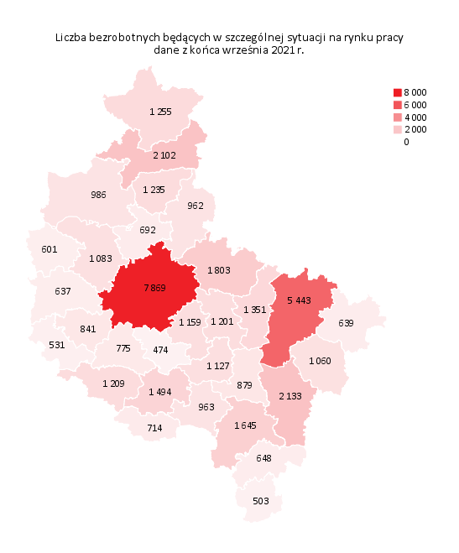
Powrót do spisu tabel

M3
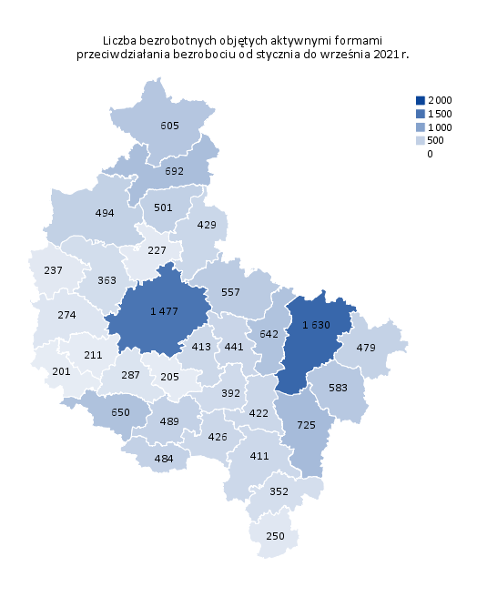
Powrót do spisu tabel

M4
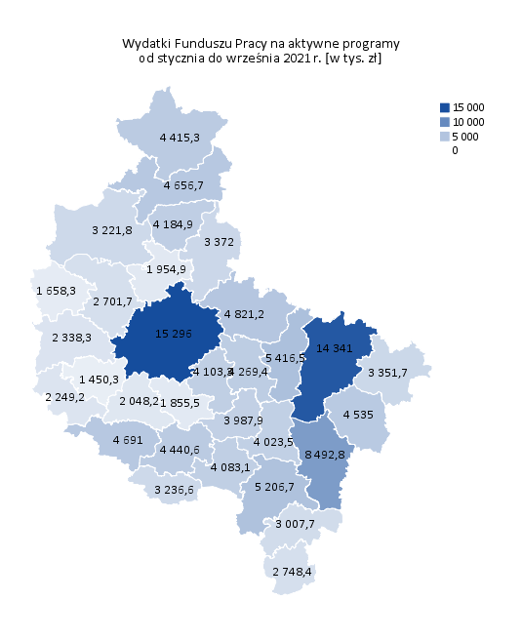
Powrót do spisu tabel

M5
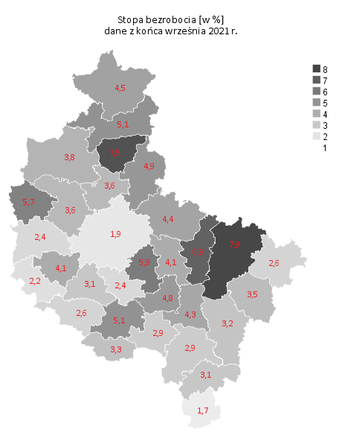
Powrót do spisu tabel

M6
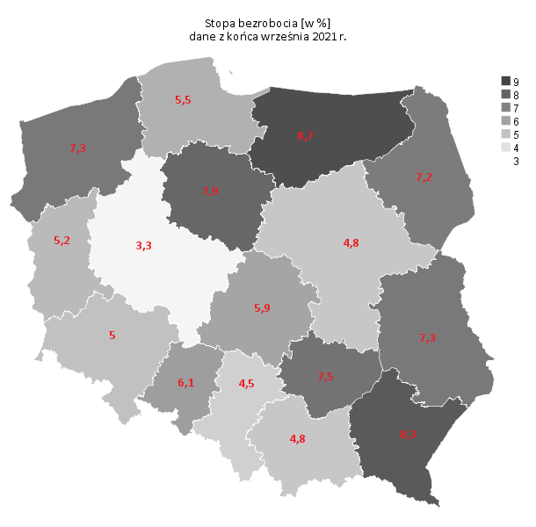
Powrót do spisu tabel

